Niveaubepaling
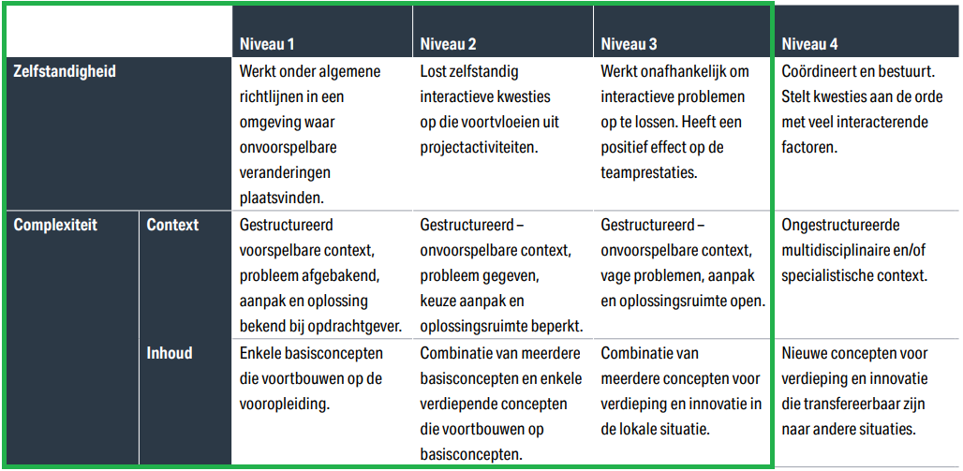
De opleiding sluit voor niveaubepaling aan bij het inschalingsmodel en de beheersings- facetten zoals beschreven in de HBO-i domeinbeschrijving. Hieronder staat deze toegelicht.
Het model laat de relatie zien tussen de beheersingsfacetten (zelfstandigheid en complexiteit van de context en de inhoud). Hieraan wordt invulling gegeven door aan elke combinatie normen te koppelen die leidend zijn in de beoordeling van het betreffende gedrag en de betreffende situatie. In de kolommen van de tabel kun je zien wat er van je verwacht wordt op het gebied van zelfstandigheid, gedrag en complexiteit van je opdracht.

